Información proyecto
ESTIMACIÓN DE TIEMPOS Y COSTOS
Versión: 0.1

Proyecto: Generador de formatos

INFORMACION PARA PROPUESTA DE VENTAS

NECESIDAD DE NEGOCIO
[DESCRIPCION DE LAS NECESIDADES DE NEGOCIO] A lo largo del documento se detallan factores importantes, que significan ventajas para considerar a Axsis como la mejor opción para lograr desarrollar este proyecto dentro de los parámetros de tiempo, costo y calidad que se requiere. Esta propuesta fue realizada en la información que oportunamente nos facilitaron, esperando que satisfaga sus expectativas y quedamos en espera de sus comentarios.

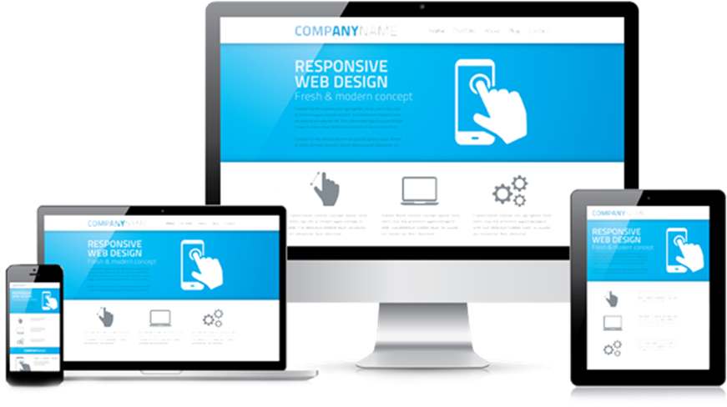
ESPECIFICACIONES PARA EL DESARROLLO WEB o WINDOWS
Análisis y diseño: Diseño de interfaz, casos de uso y documentación técnica.
Herramienta para análisis y diseño: MS Office 2016.
Arquitectura de Software: Windows Services / MVC 5.0. / Entity Framework
Plataforma de software: Microsoft.
Entorno de desarrollo: Microsoft Visual Studio 2019.
Lenguaje de programación: C#
Framework: MS.Net Framework 4.6
Arquitectura de base de datos: Centralizada
Lenguaje de base de datos: Transact SQL
Herramienta para la base de datos: MS SQL Server 2008R2 - 2016
Ambiente de operación: WINDOWS / WEB
Interfaz de Usuario: HTML5, CSS3, JQUERY, BOOSTRAP 3
Servicios: WEB SERVICES
Software de terceros: N/A


ESPECIFICACIONES PARA EL DESARROLLO MOVIL ANDROID
Análisis y diseño: Diseño de interfaz, casos de uso y documentación técnica.
Herramienta para análisis y diseño: MS Office 2016.
Arquitectura de Software: ANDROID 7.0
Plataforma de software: XAMARIN
Entorno de desarrollo: Microsoft Visual XAMARIN
Lenguaje de programación: C#
Framework: N/A
Arquitectura de base de datos: Centralizada
Lenguaje de base de datos: Transact SQL
Herramienta para la base de datos: MS SQL Server 2008R2
Ambiente de operación: MOVIL (ANDROID)
Interfaz de Usuario: ANDROID 7.0
Servicios: WEB SERVICES
Software de terceros: N/A


ESPECIFICACIONES PARA EL DESARROLLO MOVIL IOS
Análisis y diseño: Diseño de interfaz, casos de uso y documentación técnica.
Herramienta para análisis y diseño: MS Office 2010.
Arquitectura de Software: IOS 9.0
Plataforma de software: XAMARIN
Entorno de desarrollo: Microsoft Visual XAMARIN
Lenguaje de programación: C#
Framework: N/A
Arquitectura de base de datos: Centralizada
Lenguaje de base de datos: Transact SQL
Herramienta para la base de datos: MS SQL Server 2008R2
Ambiente de operación: MOVIL (IOS)
Interfaz de Usuario: IOS 9.0 O SUPERIOR
Servicios: WEB SERVICES
Software de terceros: N/A

ESPECIFICACIONES PARA OPERAR EL SISTEMA (servidor de base de datos)
Sistema operativo: MS Windows Server 2008 R2
Procesador: Intel
RAM: 6 Gb RAM
Almacenamiento: 500 GB
Software: MS SQL Server 2008R2

ESPECIFICACIONES PARA OPERAR EL SISTEMA (servidor de aplicación)
Sistema operativo: MS Windows Server 2008 R2
Procesador: Intel
RAM: 6 Gb RAM
Almacenamiento: 500 GB
Software: Framework 4.5, IIS 7.5 (Internet Information Services)

ESPECIFICACIONES PARA OPERAR EL SISTEMA (Cliente PC y Laptops)
Ambiente: Web
Sistema operativo: Windows XP, 7, 8, 10
Procesador: Intel
RAM: 4Gb RAM
Explorador: Internet Explorer 10, 11, 12, EDGE, Chrome
Software adicional: framework 4.0 o superior
Conexión a internet: Si, indispensable.
Otros Dispositivos: N/A

CONSIDERACIONES
Supuestos
1.- La estimación de los tiempos se realizó en base a la información proporcionada por el cliente por lo que, después la fase de ANÁLISIS Y DISEÑO ESTRUCTURAL, se podrá tener el tamaño real del proyecto.
2.- La fecha de inicio y fecha fin del proyecto se consideraron tomando en cuenta que el Cliente no se atrase y cumpla con los tiempos que vienen en el calendario.
3.- Se incluye un diseño gráfico básico de acuerdo a la imagen corporativa.
4.- El tiempo estimado o duración del proyecto supone que hay una disponibilidad del 100% para realizar las tareas y que este pudiera cambiar en base a la disponibilidad real del cliente, por lo que se tendría que ajustar en calendario y recorrería fechas finales.
5.- Se considera que las especificaciones para operar el sistema ya se tienen para la fase de implementación, el software adicional y dispositivos ya se tienen para la fase de construcción.
6.- En el alcance se contempla las pruebas unitarias de los componentes y las pruebas de integración que son a todo el sistema una vez terminada la fase de construcción.
7.- Esta contemplado dentro del alcance la migración de información de: Productos Clientes Proveedores Catálogos Básicos (Usuario, Tipo de cliente, Formas de pago, Servicios, direcciones, etc.)

Restricciones
1.- El alcance considera lo anunciado en el mismo de forma explicita en la propuesta, cualquier otro requerimiento y/o especificación que haya sido transmitido de forma documentada o verbal y que no este descrito en la presente propuesta queda fuera del alcance.
2.- No se desarrollará nada que no esté contemplado en el alcance del proyecto a menos que pase por un proceso de análisis para su cotización (Control de cambios).
3.- Cualquier punto contemplado en el alcance, será sujeto a un control de cambios si este cambia en su tamaño, acciones a realizar o complejidad.
4.- Los tiempos no incluyen pruebas de carga y volumen. Nota: Este servicio se aplica para caso de mas de mil usuarios interactuando con el sistema simultáneamente.
5.- Cualquier atraso por parte del cliente impactará en tiempo y costo del proyecto -Visitas pactada -Retrasos en revisiones -Revisión de documentos
6.- Los tiempos no incluyen retrasos ocasionados por fallas en equipo, servidores o software propiedad del cliente.
7.- Los tiempos no incluyen realización de documentación requeridos por el cliente que no estén contemplados en los entregables de la presente propuesta. Documentación que forme parte de los entregables se realizará con formato de Axsis Tecnología, el quererlos en un formato propio del cliente incurriría en un costo.
8.- En el alcance no se contempla el diseño gráfico (Logos, Imágenes, Banners, Interfaces artísticas).
9.- Los tiempos no incluyen la configuración del servidor, solamente la instalación del sistema y base de datos.
10.- Los tiempos no incluyen la instalación ni compra del dispositivo de hardware o software, solamente la configuración al sistema en el servidor de elección.
11.- En el alcance no incluye la conexión a sistemas de terceros en ninguno de sus módulos.
12.- La puesta en marcha del software terminado esta contemplado para ponerlo en producción en matriz, ubicada en Nuevo León.
13.- La estimación es en base a componentes que genera tamaños y acciones no a funcionales o ideas generales cuyo tamaño pueda variar una vez terminado el análisis.
14.- La falta de Vo.Bo. puede detener el calendario de trabajo ya que se consideran disparadores de actividades subsecuentes.

Observaciones a considerar para Análisis y Desarrollo
1.-
2.-
3.-
4.-
5.-

ENTREGABLES

Documentación procesos.
Diagrama de AS-IS
Diagrama TO-BE.
Propuesta de mejora de procesos
Especificación de req.
Descripción de req.
Req. de infraestructura
Arquitectura del sistema
Diagrama de arquitectura
Especificación técnica
Análisis de componentes
Generalidades
Diseño de interfaz
Casos de uso
Documentación técnica
Arquitectura de BD
Diagrama de arquitectura
Diagrama relacional
Diccionario de datos
Componentes
Construcción
Casos de prueba de aceptación
Documentación
Manual de usuario
Manual de operación
Manual de mtto.
Registro de rastreo
Reporte de pruebas de integración
Reporte de pruebas de aceptación
Lista de asistencia de capacitación a usuarios
Base de datos
Sistema compilado
Código fuente
(después de pago final)

